Layout
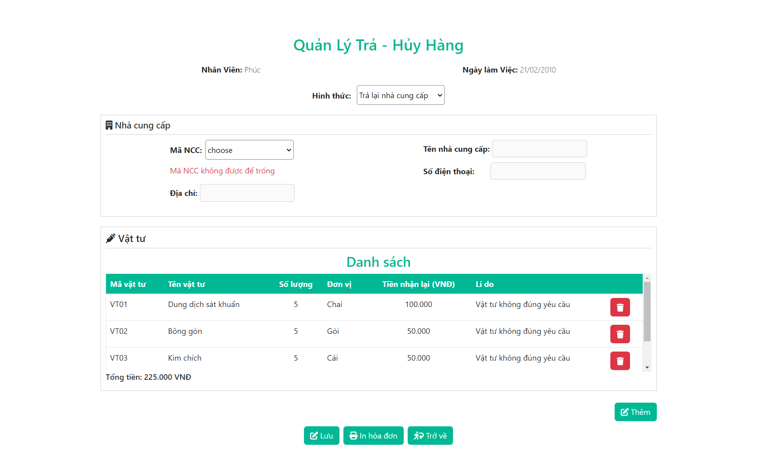
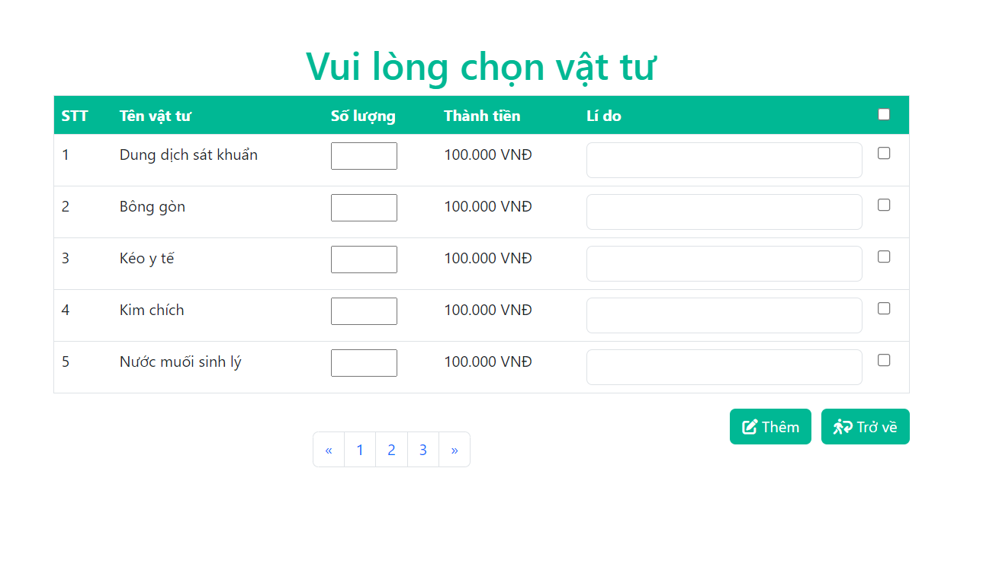
6.2.1. Màn hình bán hàng.
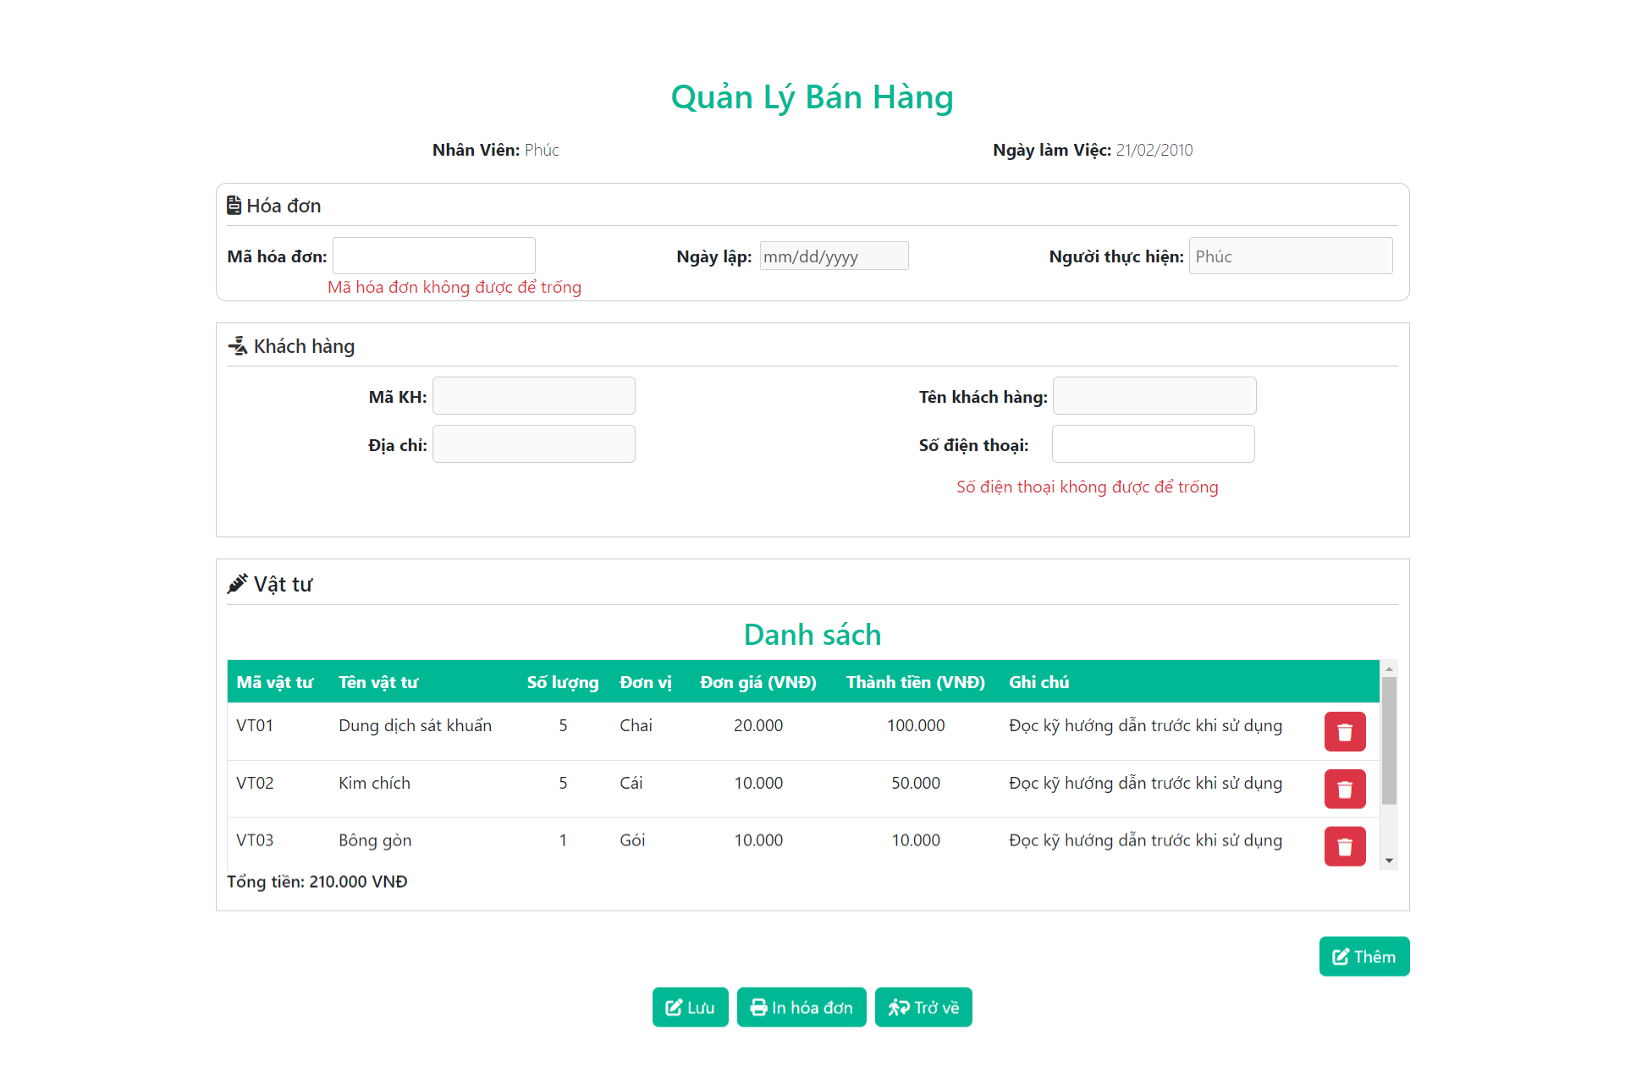

 | 
6.2.2. Màn hình hủy - trả hàng

